상품제안서
하이온 H47 투명 미니 탁상 선풍기 | 상품코드: F31007

 |  |  |  |  |  |  | 02-412-0044 | www.easy1.co.kr
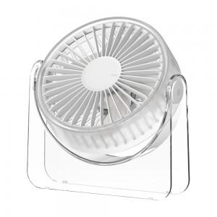

【상세/제작정보】 | *배송비 : 박스당 2,500원(vat포함)

【인쇄/포장옵션】 | 레이저, 컬러필름인쇄 / 포장지포장

【공급단가】 | 수량 | 100~ | 300~ | 500~ | 1,000~ | 3,000~
*VAT별도 | 단가 | 9,760원 | 9,590원 | 9,340원 | 9,170원 | 9,000원

【상품 URL】 | https://dev.easy1.co.kr:443/src/goods_detail.php?gdno=31007

